BÁO GIÁ KSK
 |  |  | CÔNG TY CỔ PHẦN BỆNH VIỆN THIỆN NHÂN ĐÀ NẴNG Số 276-278-280 Đống Đa - P Thanh Bình -Thành Phố Đà Nẵng Điện Thoại : 0236.828489 - 0236. 568988 Email : Thiennhanhospital@gmail.com
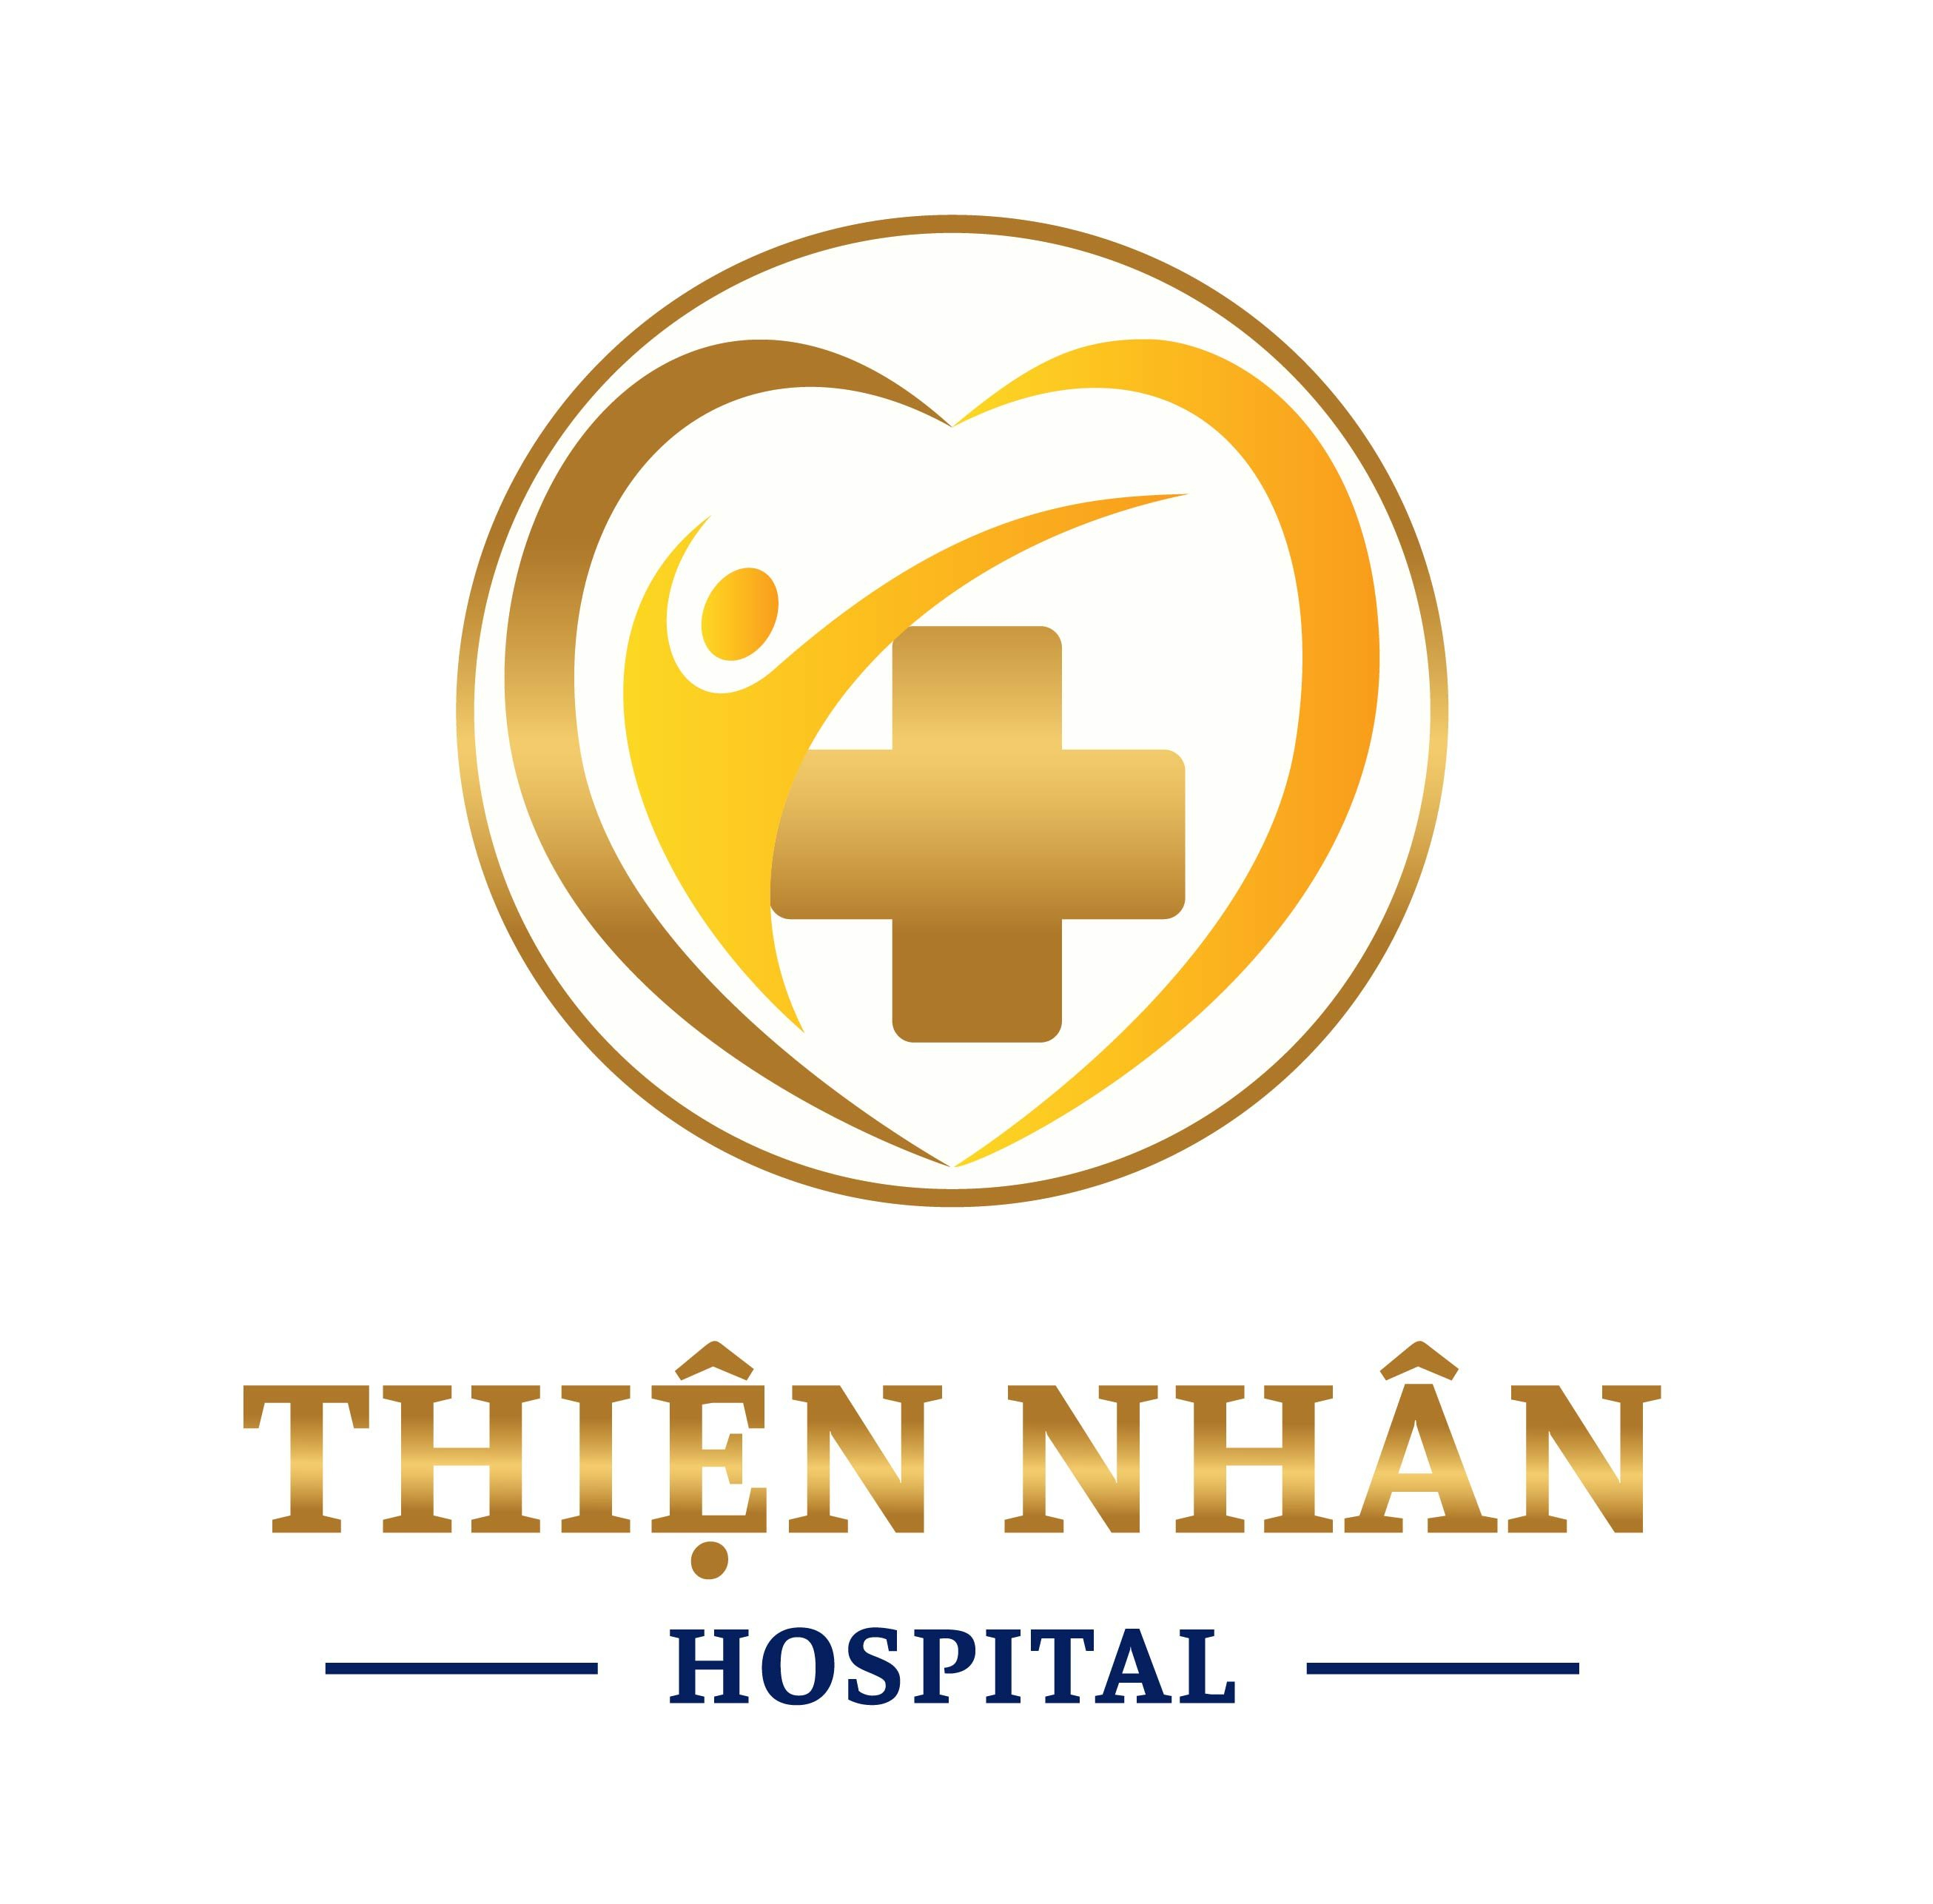

BẢNG BÁO GIÁ GÓI KHÁM SỨC KHỎE TỔNG QUÁT CHẤT LƯỢNG CAO

 | Kính gửi: Quý Công Ty/ Đơn vị
Công ty cổ phần Thiện Nhân Đà Nẵng xin gửi đến Quý Công ty/Đơn vị bảng báo giá các danh mục khám (Bao gồm các hạng mục khám bệnh và các xét nghiệm) của gói khám sức khỏe tổng quát định kỳ như sau:

STT | Danh mục khám |  | Chức năng khám | Đơn giá (VND) | Ghi chú
1 |  | Khám nội và tư vấn |  | 150,000
2 | Chẩn đoán hình ảnh | Chụp X-Quang tim phổi kỹ thuật số (Hãng Fuji - Nhật) | Phát hiện bệnh lý phổi: u phổi, viêm phổi… | 102,000
3 | Nước tiểu toàn phần | Nước tiểu 10 thông số. (Xét nghiệm nước tiểu toàn phần) (Hãng Roche - Thụy sỹ - Hóa chất chính hãng - Hóa chất chính hãng - Hóa chất chính hãng) | Phát hiện bệnh tiểu đường, các bệnh thận, viêm cầu thận, viêm đường tiết niệu và các bệnh lý của các cơ quan khác trong cơ thể | 59,000
4 | Công thức máu | Tổng phân tích tế bào máu bằng máy Laser. (Xét nghiệm công thức máu toàn phần) (Hãng Sysmec - Thụy Sỹ - Hóa chất chính hãng) | Phân tích hồng cầu, bạch cầu, tiểu cầu, huyết sắc tố, hematocrit, công thức bạch cầu … để phát hiện các bệnh về máu, viêm nhiễm, thiếu máu… | 75,000
5 | Kiểm tra đường huyết | Định lượng GLUCOSE máu. (Hãng Roche - Thụy sỹ - Hóa chất chính hãng - Hóa chất chính hãng) | Phát hiện các bất thường về đường máu | 27,000
6 | Kiểm tra tiểu đường | HbA1C (Hãng Roche - Thụy sỹ - Hóa chất chính hãng - Hóa chất chính hãng) | Phát hiện sớm và theo dõi điều trị bệnh tiểu đường | 169,000
7 | Kiểm tra chức năng gan | AST ( SGOT ) (Hãng Roche - Thụy sỹ - Hóa chất chính hãng - Hóa chất chính hãng) | Phát hiện tình trạng viêm gan | 60,000 | Phải làm cả hai để đánh giá được tình trạng viêm gan
8 |  | ALT ( SGPT ) (Hãng Roche - Thụy sỹ - Hóa chất chính hãng - Hóa chất chính hãng) | Phát hiện tình trạng viêm gan
9 |  | Gamma GT (Hãng Roche - Thụy sỹ - Hóa chất chính hãng - Hóa chất chính hãng) | Phát hiện tình trạng viêm gan do độc gan, đặc biệt do bia rượu. | 41,000
10 | Kiểm tra chức năng thận | Định lượng CREATINIE máu (Hãng Roche - Thụy sỹ - Hóa chất chính hãng - Hóa chất chính hãng) | Đánh giá chức năng thận. | 41,000
11 |  | Urea | Định lượng nồng độ Urea Nitrogen có trong máu | 41,000 | Nên làm cùng Creatinin để được đánh giá toàn diện
12 |  | Độ lọc cầu thận - eGFR (MDRD) | Đánh giá lượng máu được lọc qua cầu thận trong một đơn vị thời gian | 41,000 | Phải làm Creatinin trước mới làm được
13 |  | Xét nghiệm Prothrombin (PT: Prothrombin Time) | Kiểm tra tình trạng rối loạn đông máu; | 83,000
14 | Bộ mỡ | HDL-cholesterol (Hãng Roche - Thụy sỹ - Hóa chất chính hãng) | Cholesterol có lợi | 41,000 | 1.Đăng ký 1 dịch vụ không có giá trị đánh giá 2. Nên đăng ký tối thiểu 2 dịch vụ (Cholesterol & Triglycerid) để được đánh giá 3. Để đánh giá toàn diện nhất khuyến khích đăng ký 4 dịch vụ (HDL, LDL, Cho, Tri) hoặc cả 5 dịch vụ
15 |  | LDL-cholesterol (Hãng Roche - Thụy sỹ - Hóa chất chính hãng) | Cholesterol có hại | 59,000
16 |  | VLDL - cholesterol (Hãng Roche - Thụy sỹ - Hóa chất chính hãng) | Cholesterol rất có hại | 59,000
17 |  | Cholesterol TP (Hãng Roche - Thụy sỹ - Hóa chất chính hãng) | Cholesterol toàn phần | 47,000
18 |  | Triglycerid (Hãng Roche - Thụy sỹ - Hóa chất chính hãng) | 1 dạng chất béo | 41,000
19 | Hình ảnh | Siêu âm tim 2D tiêu chuẩn (Máy Siemens SC 2000 - Đức hiện đại nhất Việt nam hiện nay) |  | 250,000
20 |  | Siêu âm động mạch cảnh, đốt sống (Máy GE LOGIQ S7 Expert Công nghệ XDclear đầu dò ma trận siêu nông - Mỹ ) | Phát hiện xơ vữa, hẹp động mạch cảnh là nguyên nhân gây đột quị. | 249,000
21 |  | Siêu âm màu Bụng - Tổng Quát (Máy Siemens Sequoia 2022- Đức hiện đại nhất ) | Đánh giá các bất thường ở ổ bụng: gan, thận, mật, tử cung buồng trứng (đối với nữ), tuyến tiền liệt (đối với nam). | 230,000
22 |  | Siêu âm Tuyến giáp (Máy Siemens Sequoia 2022- Đức hiện đại nhất ) | Phát hiện sớm, chính xác các bệnh lý về tuyến giáp (u tuyến giáp...). | 230,000
23 |  | Điện tâm đồ. (Đo điện tim) 12 kênh (Hãng GE - Mỹ) | Phát hiện sớm các bệnh lý thiếu máu cơ tim, rối loạn nhịp tim | 140,000
24 |  | Đo xơ hóa gan | Siêu âm đàn hồi đo xơ hóa gan, định lượng gan nhiễm mỡ | 450,000
25 | Chỉ điểm ung thư | CEA trong máu (Hãng Roche - Thụy sỹ - Hóa chất chính hãng) | Chỉ điểm ung thư đường tiêu hóa | 174,000
26 |  | Ca 72-4 trong máu (Hãng Roche - Thụy sỹ - Hóa chất chính hãng) | Chỉ điểm ung thư dạ dày | 231,000
27 |  | AFP trong máu (Hãng Roche - Thụy sỹ - Hóa chất chính hãng) | Chỉ điểm ung thư gan | 121,000
28 |  | Ca 19-9 trong máu (Hãng Roche - Thụy sỹ - Hóa chất chính hãng) | Chỉ điểm ung thư tụy | 192,000
29 |  | Cyfra 21-1 trong máu (Hãng Roche - Thụy sỹ - Hóa chất chính hãng) | Chỉ điểm ung thư phổi tế bào lớn | 173,000
30 |  | Total PSA và Free PSA trong máu (Hãng Roche - Thụy sỹ - Hóa chất chính hãng) | Chỉ điểm ung thư tiền liệt tuyến | 290,000
31 |  | SCC (UT Vòm họng, thực quản) | Ung thư vòm họng | 412,000
32 |  | Tổng kết và tư vấn sức khỏe | Tư vấn điều trị toàn bộ các kết quả khám | Ưu đãi trong gói khám
TỔNG CỘNG |  |  |  | 4,128,000

* Lưu ý:
 | . Đơn giá trên đã bao gồm hóa đơn tài chính (không chịu thuế VAT).
 | . Báo giá này có hiệu lực kể từ ngày báo giá cho đến hết năm 2025
 | . Ngoài các hạng mục báo giá nếu trên, Quý Công ty/Đơn vị nếu cần làm thêm các hạng mục khác về tất cả như: Chẩn đoán hình ảnh, xét nghiệm,…. Xin Quý Công ty/Đơn vị vui lòng liên hệ lại Trung tâm Y Khoa Kỷ Thuật Cao để được báo giá chi tiết và giải đáp tất cả.
 | * Giá này dành cho những dịch vụ thực hiện ngay tại Thiện Nhân Đà nẵng. Nếu đơn vị yêu cầu tổ chức khám tại chỗ thì tùy từng trường hợp sẽ thương thảo giá phù hợp.
 | . Trung tâm rất hân hạnh được hợp tác với Quý Công ty/Đơn vị và Quý khách hàng trong lĩnh vực đồng hành chăm sóc sức khỏe.
 | . Kính mong sự hỗ trợ và tạo điều kiện của Quý lãnh đạo Công ty/Đơn vị.
 | . Kính chúc sức khỏe và trân trọng cảm ơn!
** Mọi thông tin xin vui lòng liên hệ: Phòng Kinh Doanh
 | . Điện thoại: 02363. 828489 / 02362.525379
 | . Ms Sương (TP.KD) : 0935 345 693
 | . Email: thiennhanhospital@gmail.com

